关系图
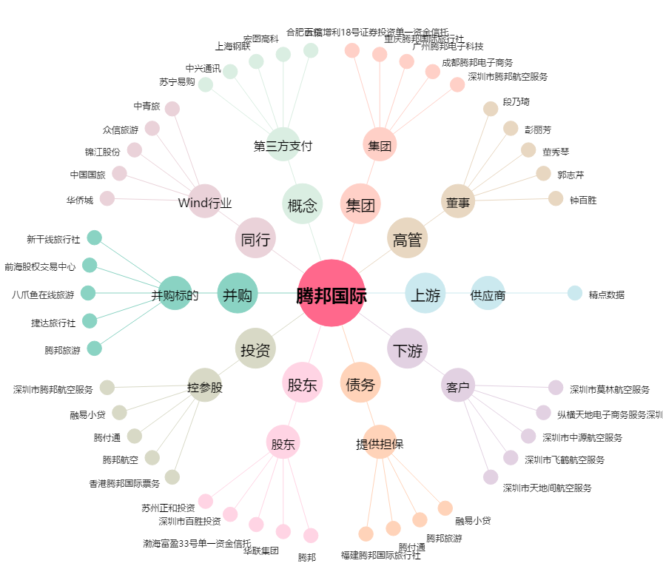
腾邦国际[300178.SZ] - 关系概览图

